Inversión Inicial
INVERSIÓN INIICIAL SPIN-OFF MENSAJERÍA MI BOCADO
Descripción | Cantidad | Valor Unitario | Valor Total
Motocicleta Boxer CT 100 KS | 3 | $ 6,000,000 | $ 18,000,000
Casco abatible ICH 3120 Straxis | 3 | $ 120,000 | $ 360,000
GPS para motos Atlas Vivo Seguro (1672871YQX) | 3 | $ 78,380 | $ 235,140
Valor total |  |  | $ 18,595,140

 |  |  |  |  | Tomado de: https://grupouma.com/colombia/motos/boxer/boxer-ct100-ks/

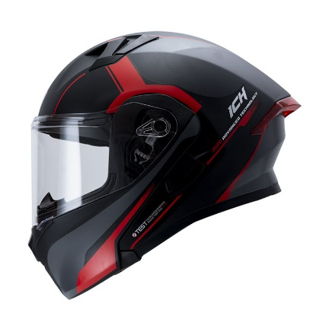

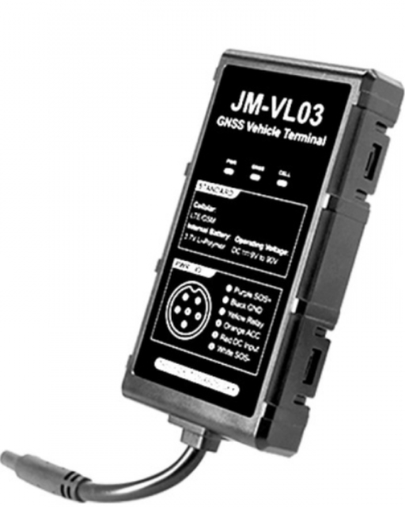

 |  |  |  |  | Tomado de: https://retendelcasco.com/producto/casco-abatible-ich-3120-straxis/

 |  |  |  | Tomado de: https://tienda.atlas.com.co/producto/gps-motos/1672871YQX/?srsltid=AfmBOooujgc6vd40vrVNIyxItvQnONpSrXxsnqpeI5dvpfP8uUKmzhuH

